TDSheet
ЧЕРНАЯ ПЯТНИЦА! Мужской ассортимент - Мультибренд! |  |  |  |  |  |  |  |  |  |  |  |  |  | 83878.05

Наименование | Артикул | Страна | Цвет | Размер | Состав | Фото |  | Штрихкод | Цена опт, шт. | Цена АКЦИИ при закупке шт, руб. | Цена ЧЕРНАЯ ПЯТНИЦА, ЛОТ -за все! | Кол-во | Ваш заказ | ЛОТ сумма, руб. | НДС | Описание товара
Брюки мужские | 118805 Т4-114 | Россия | Черный | 104-170 | 35% шерсть, 25% вискоза, 40% полиэстер | 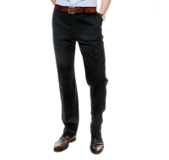 | https://housestyle.ru/upload/images/118805 %d0%a24-114$0515_1.jpg | 2200000818904 | 1599 | 959 | 672 | 1 |  | 671.58 | без НДС | Брюки мужские. Стиль- повседневный. Посадка- средняя. Модель выполнена из полушерстяного текстиля. Детали: застежка на молнию и пуговицу; пояс со шлевками для ремня; карманы.
 | 118805 Т4-114 |  | Черный | 104-182 | 35% шерсть, 25% вискоза, 40% полиэстер |  |  | 2200000818928 | 1599 | 959 | 672 | 1 |  | 671.58 | без НДС
 | 118805 Т4-114 |  | Черный | 96-170 | 35% шерсть, 25% вискоза, 40% полиэстер |  |  | 2200000819055 | 1599 | 959 | 672 | 1 |  | 671.58 | без НДС
Брюки мужские | 2818-SR | Италия | Желтый | 29 | 100%Хлопок | 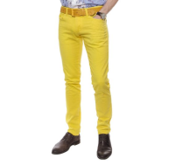 | https://housestyle.ru/upload/images/2818-SR$0755_1.jpg | 2200000819796 | 1100 | 660 | 462 | 1 |  | 462.00 | без НДС
 | 2818-SR |  | Желтый | 30 | 100%Хлопок |  |  | 2200000819802 | 1100 | 660 | 462 | 1 |  | 462.00 | без НДС
 | 2818-SR |  | Желтый | 31 | 100%Хлопок |  |  | 2200000819819 | 1100 | 660 | 462 | 1 |  | 462.00 | без НДС
 | 2818-SR |  | Желтый | 32 | 100%Хлопок |  |  | 2200000819826 | 1100 | 660 | 462 | 1 |  | 462.00 | без НДС
 | 2818-SR |  | Желтый | 33 | 100%Хлопок |  |  | 2200000819833 | 1100 | 660 | 462 | 2 |  | 924.00 | без НДС
 | 2818-SR |  | Желтый | 36 | 100%Хлопок |  |  | 2200000819857 | 1100 | 660 | 462 | 2 |  | 924.00 | без НДС
Брюки мужские | БМ-В35 | Китай | Черный | 48 | 100% Полиэстер | 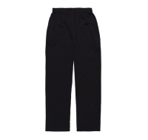 | https://housestyle.ru/upload/images/%d0%91%d0%9c-%d0%9235$0515_1.jpg | 2200000978103 | 458 | 275 | 193 | 1 |  | 192.50 | без НДС
 | БМ-В35 |  | Серый меланж | 48 | 100% Полиэстер | 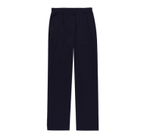 | https://housestyle.ru/upload/images/%d0%91%d0%9c-%d0%9235$1825_1.jpg | 2200000978202 | 458 | 275 | 193 | 1 |  | 192.50 | без НДС
Брюки мужские | БР07 | Турция | Черный | 44 | Шерсть 65%, вискоза 35% | 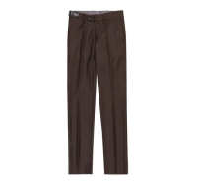 | https://housestyle.ru/upload/images/%d0%91%d0%a007$0515_1.jpg | 2200001036819 | 1467 | 880 | 616 | 1 |  | 616.00 | без НДС
 | БР07 |  | Черный | 48 | Шерсть 65%, вискоза 35% |  |  | 2200001036833 | 1467 | 880 | 616 | 1 |  | 616.00 | без НДС
 | БР07 |  | Черный | 52 | Шерсть 65%, вискоза 35% |  |  | 2200001036857 | 1467 | 880 | 616 | 1 |  | 616.00 | без НДС
Брюки мужские | БР607 | Турция | Синий | 56 | Шерсть 65%, вискоза 35% | 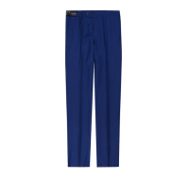 | https://housestyle.ru/upload/images/%d0%91%d0%a0607$0530_1.jpg | 2200001036598 | 1467 | 880 | 616 | 1 |  | 616.00 | без НДС
Водолазка мужская | VM304 | Китай | Белый | 2XL | 100% Хлопок | 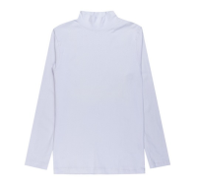 | https://housestyle.ru/upload/images/VM304$0820_1.jpg | 2200001109056 | 385 | 231 | 162 | 1 |  | 161.70 | без НДС
Джемпер "ПОЛО" с длинным рукавом мужской | FWM-001 | Узбекистан | Бордовый | M(48) |  | 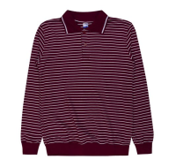 | https://housestyle.ru/upload/images/FWM-001$0725_1.jpg | 2200000688149 | 367 | 220 | 154 | 1 |  | 154.00
 | FWM-001 |  | Темно-синий-Бордовый | M(48) |  | 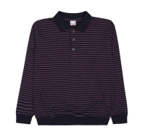 | https://housestyle.ru/upload/images/FWM-001$1090_1.jpg | 2200000705358 | 367 | 220 | 154 | 2 |  | 308.00
 | FWM-001 |  | Темно-синий-Коричневый | M(48) |  | 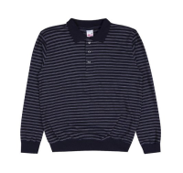 | https://housestyle.ru/upload/images/FWM-001$1625_1.jpg | 2200000705402 | 367 | 220 | 154 | 1 |  | 154.00
 | FWM-001 |  | Черный | M(48) |  | 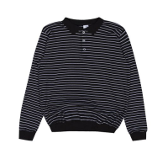 | https://housestyle.ru/upload/images/FWM-001$2455_1.jpg | 2200000705303 | 367 | 220 | 154 | 15 |  | 2310.00
 | FWM-001 |  | Черный | XXL(54) |  |  |  | 2200000705334 | 367 | 220 | 154 | 1 |  | 154.00
Жилет мужской | BS-P1650 | Китай | Синий | XXXL | 100% Полиэстер; подклад: синтепон | 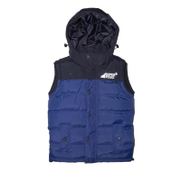 | https://housestyle.ru/upload/images/BS-P1650.jpg | 2200001087163 | 2750 | 1650 | 1155 | 1 |  | 1155.00 | без НДС
Жилет мужской | BS-P1655 | Китай | Серый | M | 100% Полиэстер; подклад: синтепон | 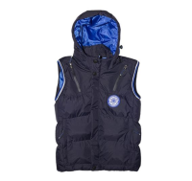 | https://housestyle.ru/upload/images/BS-P1655.jpg | 2200001120914 | 2933 | 1760 | 1232 | 1 |  | 1232.00 | без НДС
Жилет мужской | BS-P1658 | Китай | Красный | 2XL | 100% Полиэстер; подклад: синтепон | 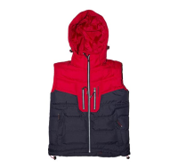 | https://housestyle.ru/upload/images/BS-P1658.jpg | 2200001113763 | 2750 | 1650 | 1155 | 1 |  | 1155.00 | без НДС
 | BS-P1658 |  | Красный | 3XL | 100% Полиэстер; подклад: синтепон |  |  | 2200001113770 | 2750 | 1650 | 1155 | 1 |  | 1155.00 | без НДС
 | BS-P1658 |  | Красный | L | 100% Полиэстер; подклад: синтепон |  |  | 2200001113749 | 2750 | 1650 | 1155 | 1 |  | 1155.00 | без НДС
 | BS-P1658 |  | Красный | M | 100% Полиэстер; подклад: синтепон |  |  | 2200001113732 | 2750 | 1650 | 1155 | 1 |  | 1155.00 | без НДС
 | BS-P1658 |  | Красный | XL | 100% Полиэстер; подклад: синтепон |  |  | 2200001113756 | 2750 | 1650 | 1155 | 1 |  | 1155.00 | без НДС
Жилет мужской | ЖМ1651 | Китай | Синий-Зеленый | 46 | 100% Полиэстер | 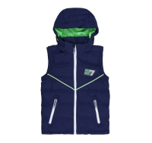 | https://housestyle.ru/upload/images/%d0%96%d0%9c1651$1520_1.jpg | 2200001044203 | 2750 | 1650 | 1155 | 1 |  | 1155.00 | без НДС
 | ЖМ1651 |  | Синий-Зеленый | 50 | 100% Полиэстер |  |  | 2200001044227 | 2750 | 1650 | 1155 | 1 |  | 1155.00 | без НДС
 | ЖМ1651 |  | Серый-Оранжевый | 46 | 100% Полиэстер | 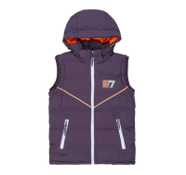 | https://housestyle.ru/upload/images/%d0%96%d0%9c1651$1925_1.jpg | 2200001044159 | 2750 | 1650 | 1155 | 1 |  | 1155.00 | без НДС
 | ЖМ1651 |  | Серый-Оранжевый | 48 | 100% Полиэстер |  |  | 2200001044166 | 2750 | 1650 | 1155 | 1 |  | 1155.00 | без НДС
Кальсоны мужские термо | User333-0808 | Россия | Черный | 44-46 | 92% Хлопок, 8%полиэстер | 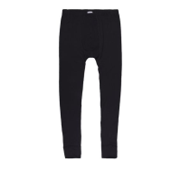 | https://housestyle.ru/upload/images/User333-0808$2450_1.jpg | 2200001221079 | 880 | 528 | 370 | 1 |  | 369.60 | без НДС | Мужские термо- кальсоны. Стиль- повседневный. Пояс на резинке. Подкладка мягкая.Внизу штанины на щиколотке широкая резинка.
 | User333-0808 |  | Черный | 48-50 | 92% Хлопок, 8%полиэстер |  |  | 2200001221093 | 880 | 528 | 370 | 1 |  | 369.60 | без НДС
 | User333-0808 |  | Черный | 50-52 | 92% Хлопок, 8%полиэстер |  |  | 2200001221109 | 880 | 528 | 370 | 1 |  | 369.60 | без НДС
Куртка мужская | 0415M | Китай | Хаки | XXL | 100% Полиэстер | 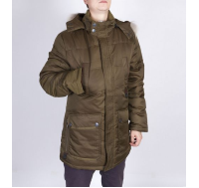 | https://housestyle.ru/upload/images/0415M$1075_1.jpg | 2200001200685 | 3450 | 2070 | 1449 | 1 |  | 1449.00 | без НДС | Куртка мужская. Стиль- повседневный. Температурный режим: до -15 градусов. Вверх куртки- полиэстер. Подкладка- полиэстер. Наполнитель — синтепон. Рукав- длинный. Застежка- молния, кнопки. Детали: капюшон с отстегивающимся мехам, четыре кармана: два накладных на кнопках и два нагрудных.
 | 0415M |  | Хаки | XXXL | 100% Полиэстер |  |  | 2200001200692 | 3450 | 2070 | 1449 | 1 |  | 1449.00 | без НДС
Куртка мужская | 14-1 | Китай | Черный | 56 | верх:100%полиэстер, наполнитель:100%полиэстер | 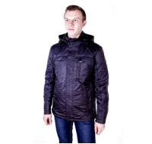 | https://housestyle.ru/upload/images/14-1$0515_1.jpg | 2200000774866 | 2396 | 1438 | 1006 | 1 |  | 1006.25 | без НДС | Куртка мужская. Стиль- повседневный. Рукав- длинный. Верх куртки- плотный полиэстер. Подкладка- полиэстер. Наполнитель- синтепон. Детали: два кармана на кнопках, карман на молнии,съемный капюшон, застежка на молнию и кнопки.
Куртка мужская | 16-02 | Китай | Песочный | 50 | верх:100%полиэстер, наполнитель:100%полиэстер | 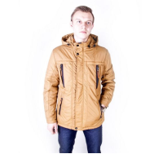 | https://housestyle.ru/upload/images/16-02$1765_1.jpg | 2200000775177 | 2779 | 1668 | 1167 | 1 |  | 1167.25 | без НДС | Куртка мужская. Стиль- повседневный. Верх куртки- полиэстер. Наполнитель- синтепон. Подкладка- полиэстер. Рукав- длинный. Детали: четыре кармана на молнии,съемный капюшон, застежка на молнию и кнопки.
 | 16-02 |  | Песочный | 52 | верх:100%полиэстер, наполнитель:100%полиэстер |  |  | 2200000775191 | 2779 | 1668 | 1167 | 1 |  | 1167.25 | без НДС
 | 16-02 |  | Песочный | 54 | верх:100%полиэстер, наполнитель:100%полиэстер |  |  | 2200000775214 | 2779 | 1668 | 1167 | 1 |  | 1167.25 | без НДС
 | 16-02 |  | Песочный | 56 | верх:100%полиэстер, наполнитель:100%полиэстер |  |  | 2200000775238 | 2779 | 1668 | 1167 | 1 |  | 1167.25 | без НДС
 | 16-02 |  | Песочный | 58 | верх:100%полиэстер, наполнитель:100%полиэстер |  |  | 2200000775252 | 2779 | 1668 | 1167 | 1 |  | 1167.25 | без НДС
Куртка мужская | 25081 | Китай | Темно-синий | 50 | 100% Полиэстер | 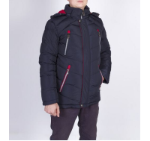 | https://housestyle.ru/upload/images/25081$0926_1.jpg | 2200001201002 | 3450 | 2070 | 1449 | 1 |  | 1449.00 | без НДС | Куртка мужская. Стиль- повседневный. Температурный режим: до -15С. Верх куртки- полиэстер. Подкладка- полиэстер. Наполнитель- синтепон. Детали: застежка на молнию и кнопки, четыре кармана на молнии. Отстегивающийся капюшон.
Куртка мужская | 502-03C | Китай | Синий-Голубой | 56 | верх:100%полиэстер, наполнитель:100%тинсулейт | 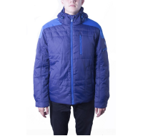 | https://housestyle.ru/upload/images/502-03C.jpg | 2200000695611 | 3000 | 1800 | 1260 | 1 |  | 1260.00 | без НДС
Куртка мужская | 601 | Китай | Темно-синий | 50 | верх:100%полиэстер, наполнитель:100%полиэстер | 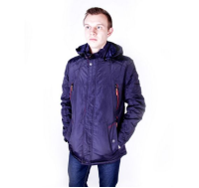 | https://housestyle.ru/upload/images/601$0510_1.jpg | 2200000774453 | 2396 | 1438 | 1006 | 1 |  | 1006.25 | без НДС | Куртка мужская. Стиль- повседневный. Верх куртки- плотный полиэстер. Подкладка- полиэстер. Наполнитель- синтепон. Застежка на молнию,кнопки. Детали: рукав- длинный; четыре кармана на молнии; воротник- стойка; съемный капюшон.
 | 601 |  | Серый | 50 | верх:100%полиэстер, наполнитель:100%полиэстер | 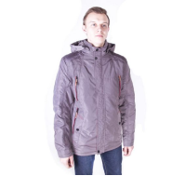 | https://housestyle.ru/upload/images/601$0645_1.jpg | 2200000774446 | 2396 | 1438 | 1006 | 2 |  | 2012.50 | без НДС | Куртка мужская. Стиль- повседневный. Верх куртки- плотный полиэстер. Подкладка- полиэстер. Наполнитель- синтепон. Застежка на молнию,кнопки. Детали: рукав- длинный; четыре кармана на молнии; воротник- стойка; съемный капюшон.
Куртка мужская | 6658-2 | Китай | Синий | 52 | верх:100%полиэстер, наполнитель:100%тинсулейт | 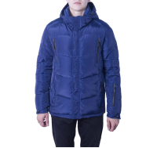 | https://housestyle.ru/upload/images/6658-2$0500_1.jpg | 2200000695383 | 3167 | 1900 | 1330 | 1 |  | 1330.00 | без НДС
Куртка мужская | 916-75 | Китай | Темно-синий | 58 | 100% Полиэстер | 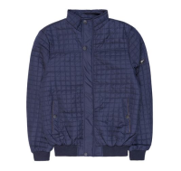 | https://housestyle.ru/upload/images/916-75$5625_1.jpg | 2200001673267 | 2100 | 1260 | 882 | 2 |  | 1764.00 | без НДС | Куртка мужская. Верх модели выполнен из плащевой ткани, подкладка: полиэстер, наполнитель: тонкий слой синтепона. Детали: застежка на молнии и кнопки; два кармана на кнопках; прямой силуэт; манжеты и низ на резинке. Температурный режим до 15°. В упаковке 6 штук, размеры: 48;50;52;54;56.
Куртка мужская | A-2 | Китай | Серый | 60 | верх:100%полиэстер, наполнитель:100%полиэстер | 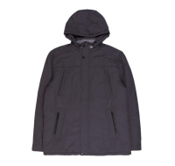 | https://housestyle.ru/upload/images/A-2$0645_1.jpg | 2200000775429 | 3117 | 1870 | 1309 | 1 |  | 1309.00 | без НДС | Куртка мужская. Стиль- повседневный. Верх куртки- плотный текстиль; подкладка- полиэстер. Наполнитель- синтепон. Детали: застежка на молнию, пуговицу; четыре кармана; съемный капюшон; воротник-стойка.
Куртка мужская | F16256 | Китай | Синий | 50 | 100% Полиэстер | 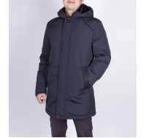 | https://housestyle.ru/upload/images/F16256$2380_1.jpg | 2200001200715 | 3833 | 2300 | 1610 | 1 |  | 1610.00 | без НДС | Куртка мужская. Стиль- повседневный. Температурный режим: до -15 градусов. Наполнитель — синтепон. Рукав- длинный. Застежка- молния, кнопки. Детали: капюшон с регулируемым шнурком, два кармана с отделкой из искусственной кожи.
 | F16256 |  | Синий | 56 | 100% Полиэстер |  |  | 2200001200746 | 3833 | 2300 | 1610 | 1 |  | 1610.00 | без НДС
Куртка мужская | JBL1407 | Китай | Черный | 56 | верх:100%полиэстер, наполнитель:100%тинсулейт | 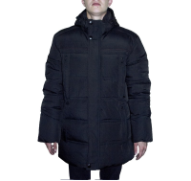 | https://housestyle.ru/upload/images/JBL1407.jpg | 2200000695574 | 2667 | 1600 | 1120 | 1 |  | 1120.00 | без НДС
Куртка мужская | М46-07 | Китай | Темно-синий | 48 | верх:100%полиэстер, наполнитель:100%тинсулейт, отд | 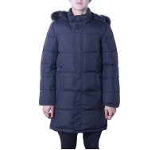 | https://housestyle.ru/upload/images/%d0%9c46-07.jpg | 2200000695987 | 3500 | 2100 | 1470 | 1 |  | 1470.00 | без НДС
Носки DERBY мужские | B-027 | ТУРКМЕНИЯ | Темно-синий | 35-38 | 90%Хлопок, 10%Полиамид | 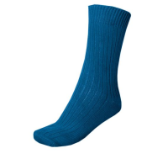 | https://housestyle.ru/upload/images/B-027$0510_1.jpg | 2200000802477 | 48 | 29 | 20 | 3 |  | 59.85 | с НДС | Носки мужские. Модель выполнена из хлопкового трикотажа. Детали: эластичный край.
 | B-027 |  | Черный | 35-38 | 90%Хлопок, 10%Полиамид | 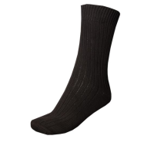 | https://housestyle.ru/upload/images/B-027$0515_1.jpg | 2200000802484 | 48 | 29 | 20 | 9 |  | 179.55 | с НДС | Носки мужские. Модель выполнена из хлопкового трикотажа. Детали: эластичный край.
 | B-027 |  | Черный | 43-45 | 90%Хлопок, 10%Полиамид |  |  | 2200000802583 | 48 | 29 | 20 | 3 |  | 59.85 | с НДС
Носки махровые DERBY мужские | B-023 | ТУРКМЕНИЯ | Коричневый | 36-38 | 90%Хлопок, 10%Полиамид | 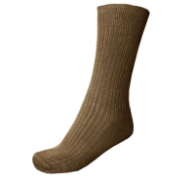 | https://housestyle.ru/upload/images/B-023$0955_1.jpg | 2200000811950 | 51 | 31 | 21 | 4 |  | 85.40 | с НДС | Носки мужские. Модель выполнена из махрового хлопкового трикотажа. Детали: вязка резинкой; эластичный край.
Перчатки акриловые с накатом мужские | R-002DB | Польша | Черный | 21 | 85% акрил, 15% эластан | 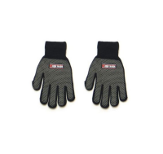 | https://housestyle.ru/upload/images/R-002DB$0510_1.jpg | 2200000686671 | 138 | 83 | 58 | 13 |  | 751.66 | с НДС | Перчатки акриловые с накатом мужские. Детали: эластичные манжеты.
Перчатки акриловые с накатом мужские | R-007DB | Польша | Черный | 25 | 85% акрил, 15% эластан | 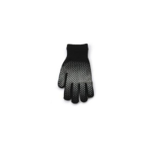 | https://housestyle.ru/upload/images/R-007DB$0510_1.jpg | 2200000686763 | 138 | 83 | 58 | 8 |  | 462.56 | с НДС | Перчатки акриловые с накатом мужские. Детали: эластичные манжеты.
Перчатки горнолыжные мужские | R-304 | Польша | Микс | 25 | 100% нейлон Talson | 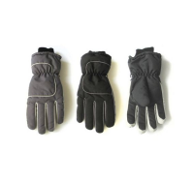 | https://housestyle.ru/upload/images/R-304$0495_1.jpg | 2200000687890 | 610 | 366 | 256 | 22 |  | 5635.17 | с НДС | Перчатки утепленные горнолыжные мужские. Детали: эластичные манжеты.
Перчатки горнолыжные мужские | R-310 | Польша | Микс | (M-XXL) | 100% Полиэстер | 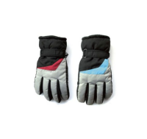 | https://housestyle.ru/upload/images/R-310$0495_1.jpg | 2200000712424 | 430 | 258 | 181 | 29 |  | 5240.04 | с НДС | Перчатки горнолыжные женские. Детали: утепление; застежка на манжетах. В упаковке три штуки.
 | R-310 |  | Микс | L/23 | 100% Полиэстер |  |  | 2200000688064 | 430 | 258 | 181 | 33 |  | 5962.80 | с НДС
 | R-310 |  | Микс | XXL/27 | 100% Полиэстер |  |  | 2200000698100 | 430 | 258 | 181 | 6 |  | 1084.15 | с НДС
Перчатки поларовые мужские | R-087 | Польша | Микс | 25 | 100% Полиэстер | 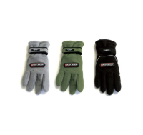 | https://housestyle.ru/upload/images/R-087$0495_1.jpg | 2200000687289 | 204 | 122 | 86 | 2 |  | 171.15 | с НДС | Перчатки поларовые мужские. Детали: застежка на "липучку".
Перчатки поларовые мужские | R-088 | Польша | Микс | 27 | 100% Полиэстер | 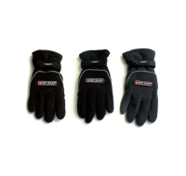 | https://housestyle.ru/upload/images/R-088$0495_1.jpg | 2200000687302 | 204 | 122 | 86 | 3 |  | 256.72 | с НДС | Перчатки поларовые мужские. Детали: застежка на "липучку".
 | R-088 |  | Микс | 29 | 100% Полиэстер |  |  | 2200000712394 | 204 | 122 | 86 | 9 |  | 770.18 | с НДС
Перчатки шерстяные мужские | R-005 | Польша | Черный | 29 | 45% шерсть, 40% полиэстер, 15% эластан | 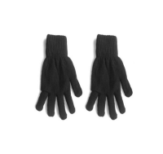 | https://housestyle.ru/upload/images/R-005$0510_1.jpg | 2200000686695 | 117 | 70 | 49 | 7 |  | 344.03 | с НДС | Перчатки шерстяные мужские. Детали: эластичные манжеты.
Перчатки шерстяные мужские | R-005DB | Польша | Черный | 29 | 45% шерсть, 40% полиэстер, 15% эластан |  | https://housestyle.ru/upload/images/R-005DB$0510_1.jpg | 2200000686701 | 171 | 102 | 72 | 7 |  | 501.86 | с НДС | Перчатки шерстяные мужские. Детали: эластичные манжеты.
Пиджак мужской | S-5459 | Турция | Черный | L | 97%Хлопок, 3%Эластан | 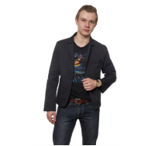 | https://housestyle.ru/upload/images/S-5459$0515_1.jpg | 2200000819901 | 642 | 385 | 270 | 2 |  | 539.00 | без НДС
 | S-5459 |  | Черный | M | 97%Хлопок, 3%Эластан |  |  | 2200000819918 | 642 | 385 | 270 | 1 |  | 269.50 | без НДС
 | S-5459 |  | Черный | XL | 97%Хлопок, 3%Эластан |  |  | 2200000819932 | 642 | 385 | 270 | 2 |  | 539.00 | без НДС
Плавки мужские | 209-116 | Китай | Темно-синий | 48 | 85% Полиамид, 15% Эластан | 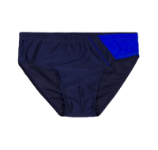 | https://housestyle.ru/upload/images/209-116$5625_1.jpg | 2200001761056 | 240 | 144 | 101 | 5 |  | 504.00 | без НДС | Плавки мужские. Модель выполнена из быстросохнущего эластичного материала. Детали: пояс на резинке со шнурком; спереди подкладка. В упаковке 10 штук (каждого размера по 2 штуки), размеры: 48;50;52;54;56.
Ремень плетеный мужской | ТК303 | Россия | Черный | 110-130 | 100%Полиамид | 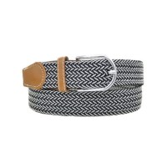 | https://housestyle.ru/upload/images/%d0%a2%d0%9a303$0515_1.jpg | 2200000811615 | 268 | 161 | 113 | 1 |  | 112.70 | без НДС
Рубашка длинный рукав мужская | J1242 | Китай | Сиреневый | 3XL | Полиэстер 65%, хлопок 35% | 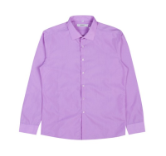 | https://housestyle.ru/upload/images/J1242$0730_1.jpg | 2200001084919 | 532 | 319 | 223 | 1 |  | 223.30 | без НДС
 | J1242 |  | Сиреневый | XL | Полиэстер 65%, хлопок 35% |  |  | 2200001084896 | 532 | 319 | 223 | 1 |  | 223.30 | без НДС
Рубашка длинный рукав мужская | Q00758 | Китай | Белый | 38 | Полиэстер 65%, хлопок 35% | 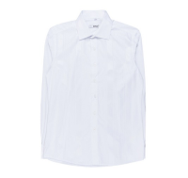 | https://housestyle.ru/upload/images/Q00758$0820_1.jpg | 2200001084582 | 623 | 374 | 262 | 1 |  | 261.80 | без НДС
 | Q00758 |  | Белый | 40 | Полиэстер 65%, хлопок 35% |  |  | 2200001084605 | 623 | 374 | 262 | 1 |  | 261.80 | без НДС
 | Q00758 |  | Белый | 42 | Полиэстер 65%, хлопок 35% |  |  | 2200001084629 | 623 | 374 | 262 | 1 |  | 261.80 | без НДС
 | Q00758 |  | Белый | 43 | Полиэстер 65%, хлопок 35% |  |  | 2200001084636 | 623 | 374 | 262 | 1 |  | 261.80 | без НДС
Рубашка длинный рукав мужская | XB375 | Турция | Темно-синий | 41 | Полиэстер 70%, хлопок 30% | 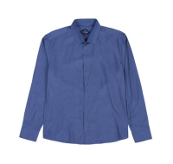 | https://housestyle.ru/upload/images/XB375$0510_1.jpg | 2200001046658 | 623 | 374 | 262 | 1 |  | 261.80 | без НДС
 | XB375 |  | Темно-синий | 42 | Полиэстер 70%, хлопок 30% |  |  | 2200001046665 | 623 | 374 | 262 | 1 |  | 261.80 | без НДС
Рубашка длинный рукав мужская | XH37 | Турция | Синий | 38 | Полиэстер 70%, хлопок 30% | 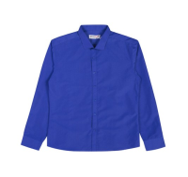 | https://housestyle.ru/upload/images/XH37$0530_1.jpg | 2200001046924 | 532 | 319 | 223 | 1 |  | 223.30 | без НДС
 | XH37 |  | Синий | 43 | Полиэстер 70%, хлопок 30% |  |  | 2200001046979 | 532 | 319 | 223 | 1 |  | 223.30 | без НДС
Рубашка длинный рукав мужская | СОР13 | Киргизия | Голубой | 46 | 100% Полиэстер | 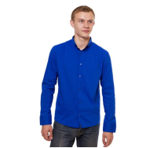 | https://housestyle.ru/upload/images/%d0%a1%d0%9e%d0%a013$1250_1.jpg | 2200001035515 | 642 | 385 | 270 | 1 |  | 269.50 | без НДС
 | СОР13 |  | Голубой | 48 | 100% Полиэстер |  |  | 2200001035522 | 642 | 385 | 270 | 1 |  | 269.50 | без НДС
Рубашка мужская | M-0415 | Турция | Белый | 54 | 80% Хлопок, 20% Полиэстер | 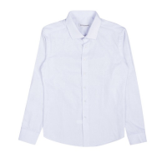 | https://housestyle.ru/upload/images/M-0415$2470_1.jpg | 2200001226296 | 1008 | 605 | 424 | 1 |  | 423.50 | без НДС
 | M-0415 |  | Белый | 56 | 80% Хлопок, 20% Полиэстер |  |  | 2200001226302 | 1008 | 605 | 424 | 1 |  | 423.50 | без НДС
Рубашка мужская | СОР48 | Узбекистан | Белый | 52 | 100% Полиэстер | 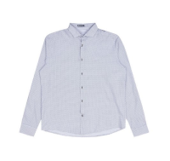 | https://housestyle.ru/upload/images/%d0%a1%d0%9e%d0%a048$0820_1.jpg | 2200001109827 | 660 | 396 | 277 | 1 |  | 277.20 | без НДС
Рубашка мужская | Цветруб-93 | Китай | Микс | 44 | 100% Хлопок |  | https://housestyle.ru/upload/images/%d0%a6%d0%b2%d0%b5%d1%82%d1%80%d1%83%d0%b1-93$2480_1.jpg | 2200001523982 | 600 | 360 | 252 | 1 |  | 252.00 | без НДС
 | Цветруб-93 |  | Микс | 46 | 100% Хлопок |  |  | 2200001523999 | 600 | 360 | 252 | 2 |  | 504.00 | без НДС
 | Цветруб-93 |  | Микс | 50 | 100% Хлопок |  |  | 2200001524019 | 600 | 360 | 252 | 2 |  | 504.00 | без НДС
 | Цветруб-93 |  | Микс | 54 | 100% Хлопок |  |  | 2200001524033 | 600 | 360 | 252 | 1 |  | 252.00 | без НДС
Рубашка с длинным рукавом мужская | SM002 | Киргизия | Бордовый | 46 | 100% Полиэстер |  | https://housestyle.ru/upload/images/SM002$0605_1.jpg | 2200000746894 | 623 | 374 | 262 | 1 |  | 261.80 | без НДС
Рубашка с длинным рукавом мужская | SM007 | Киргизия | Красный | 46 | 100% Полиэстер |  | https://housestyle.ru/upload/images/SM007$0530_1.jpg | 2200000747594 | 715 | 429 | 300 | 1 |  | 300.30 | без НДС
 | SM007 |  | Красный | 52 | 100% Полиэстер |  |  | 2200000747624 | 715 | 429 | 300 | 1 |  | 300.30 | без НДС
Толстовка мужская | 01.125 | Россия | Зеленый | XL | 96% Хлопок 4% Эластан |  | https://housestyle.ru/upload/images/01.125$0560_1.jpg | 2200000724151 | 1100 | 660 | 462 | 1 |  | 462.00 | без НДС
 | 01.125 |  | Зеленый | XXL | 96% Хлопок 4% Эластан |  |  | 2200000724168 | 1100 | 660 | 462 | 1 |  | 462.00 | без НДС
Толстовка мужская | 01.158 | Россия | Коричневый | XL | 96% Хлопок 4% Эластан |  | https://housestyle.ru/upload/images/01.158$0955_1.jpg | 2200000755490 | 1008 | 605 | 424 | 1 |  | 423.50 | без НДС
 | 01.158 |  | Коричневый | XXL | 96% Хлопок 4% Эластан |  |  | 2200000755520 | 1008 | 605 | 424 | 1 |  | 423.50 | без НДС
Толстовка мужская | AMN-106 | Китай | Синий | 3XL | 100% Полиэстер |  | https://housestyle.ru/upload/images/AMN-106$0530_1.jpg | 2200001055278 | 1192 | 715 | 500 | 1 |  | 500.50 | без НДС | Толстовка мужская. Стиль- повседневный. Модель выполнена из плотного и мягкого трикотажа. Детали: длинный рукав; два кармана; горловина, низ и манжеты на трикотажной резинке; нашивки.
Трусы мужские | 20045 | Узбекистан | Серый | 48 | 100% Хлопок |  | https://housestyle.ru/upload/images/20045$0535_1.jpg | 2200001029101 | 122 | 73 | 51 | 2 |  | 102.20 | без НДС
Футболка мужская | Реид | Турция | Черный | 46 | 100% Хлопок |  | https://housestyle.ru/upload/images/%d0%a0%d0%b5%d0%b8%d0%b4$2450_1.jpg | 2200001353343 | 238 | 143 | 100 | 1 |  | 100.10 | без НДС | Футболка мужская. Модель выполнена из трикотажа (кулирка). Детали: круглый вырез, короткий рукав; принт; прилегающий силуэт (slim).
 |  |  |  |  |  |  |  |  |  |  |  | 274 |  | 0.00

